1.사용설명서
공사 서식 자동생성 사용설명서

◎ 특 징
▶ 학교에서 발주하는 공사에 대해, 1회 자료 입력으로 관련 서식 자동생성
▶ 업체용 서식, 기관용 서식, 관련 법령으로 구분

◎ 사용법
▶ 본 파일에는 매크로가 포함되어 있으므로 최초 사용시 상단의 "컨텐츠 사용" 클릭하여
매크로의 사용을 허용하여 주시기 바랍니다.
▶ 데이터입력 시트에서 발주기관 자료, 계약업체 자료, 공사자료 입력
- 노란색 셀 부분만 입력하면 하부 서식 시트에 자동 입력 됨
- 셀 우측 상단 빨간삼각형 메모 표시 : 마우스 이동하면 부가 설명 팝업
- 공사 자료명(청색) 클릭 시 관련법령으로 바로 이동 함
- 데이터 셀 클릭 시 드롭다운 버튼이 활성화 되는 경우에는, 클릭하여 데이터 선택 입력
- 업체용 서식 : 파란색 탭, 기관용 서식 : 황토색 탭, 관련법령 : 보라색 탭
서식바로가기
서식바로가기
▶ 데이터입력 탭 우측 서식바로가기 메뉴 활용
- 업체용, 기관용, 관련법령으로 구분되어 있음
- '서식바로가기' 하부 서식명 클릭 시 해당 서식 시트로 바로 이동 함
- 서식 시트 우측 | 데이터입력시트로 | 버튼 클릭시 데이터입력 시트로 복귀함
- '서식바로가기' 하부메뉴 중 '출력'버튼 클릭시 자동 출력
▶ 공정표, 현장대리인계, 직접시공계획서 입력 시 주의사항
- 세부 공종, 기간표시, 개인정보는 해당 시트에서 직접 입력하여야 함
- 메모 팝업으로 안내되어 있음

◎ 문의사항이나 개선·건의 사항은 교육시설안전과 6033-6424로 문의바랍니다.

바로가기
서울시교육청 공익제보센터
전화: 1588-0260 메일: cleanedu@sen.go.kr
◎ 여러분의 신고가 맑은 서울교육, 아름다운 미래를 만듭니다.
※ 모든 제보자의 개인정보에 대한 비밀이 절대 보장됩니다.

2.데이터입력

공사업무 관련 서식 자동생성 입력 시트

서식바로가기
▶ 아래의 노란색 셀을 채우면 파일내 서식 시트 자동 생성

1. 발주기관 자료 |  |  |  | 1. 업체용
공 사 명 | ○○초 돌봄교실 설치공사 | 예산구분 | 학교회계 | 공사표준계약서 | 노무비 구분관리 및 지급확인
기 관 명 | 서울○○초등학교 | 정책사업 | 학교교육여건개선시설 | 승낙사항 | 노무비 구분관리제 적용제외
공/사립 구분 | 공립 | 단위사업 | 교육환경개선시설 | 관련회계예규적용 | 노무비 구분관리 및 지급확인적용제 제외
공사감독 | 행정실장 ○○○ | 세부사업 | 학교시설교육환경개선 | 사용인감계 | 공사근로자노무비 청구서
대표자 성명 | ○○○ | 세부항목 | 학교회계전출금 | 수의계약통합서약서
기 관 주 소 | 서울시 00구 00로 00길 000 | 원가통계비목 | 시설비 | 안전보건체크리스트
검사자 직,성명 | 행정실장 ○○○ | 준공검사입회자 | 교장 ○○○ | 추락예방 체크리스트
 |  |  |  | 전기공사 체크리스트
 |  |  |  | 밀폐공간 체크리스트
2. 계약업체 자료 |  |  |  | 일반 산업재해 체크리스트
업 체 명 | ○○건설㈜ | 대 표 자 | ○○○ | 착공계,공정표(간이)
전화번호 | 02-1234-5678 | 주 소 | 서울시 00구 00로 00길 000 | 착공계
공 종 | 건축공사 | 업 종 | 시설물유지관리 | 도시가스배관등 안전조치협의서
사업자등록번호 | 1234567890 | 은 행 명 | 00은행 | 현장대리인계
현장대리인 | ○○○ | 계좌번호 | 000-000000-00-000 | 예정공정표
 |  |  |  | 직접시공계획서
 |  |  |  | 수도전기료납부각서
3. 공사 기초 자료 |  |  |  | 준공계
계약금액 | 금 100,000,000 원 | 계약이행보증금액 | 금 5,000,000 원 | 준공검사원
계 약 일 | 2026-02-20 | 계약보증금율 | 5.0% | 하자보수보증금납부서
착공예정일 | 2026-11-20 | 계약이행각서여부 | 지급각서 | 준공정산동의서
착 공 일 | 2026-11-20 | 하자보증시작일 | 2026-12-26 | 대금청구서
준공기한 | 2026-12-25 | 하자보증종료일 | 2027-12-25
실제준공일 | 2026-12-25 | 지연배상금율 | 0.5/1000 | 2. 기관용
준공검사일 | 2026-12-26 | 하자담보기간 | 1년 | 공사감독조서
준공정산금액 | 금 90,000,000 원 | 하자보증금율 | 3% | 준공검사조서
계약번호 | 10 | 하자보증금액 | 금 3,000,000 원 | 공사대장
지 출 일 | 2026-12-31 | 하자보증금납부 | 이행보증증권 | 하자검사조서
학교시설 사용 | 수도광열비·전력비 | 계약방법 | 수의(2인이상) | 하자대장
물가변동방법 | 지수조정율 | 설계자 | ○○설계사무소 | 안전·보건체크리스트
* 계약보증금율 한시적 특례적용 2026.06.30.까지 |  |  |  | 3. 관련법령
이동
(행정안전부고시 제2025-72호) |  |  |  | 수도전기료계산식 | 계약길잡이
이동
 |  |  |  | 관련법령 | 교육시설통합정보망

9.추락재해 예방 체크리스트
추락재해 예방 체크리스트
[추락위험이 있는 작업을 할 경우 공사업체에서 작성하여 제출]

■ 공사 업체명: | ○○건설㈜
■ 점 검 자: | ○○○ |  | (서명)
■ 점 검 일 자: | 2026-02-20
번호 | 점 검 내 용 |  |  |  |  |  | 점검결과
 |  |  |  |  |  |  | 예 | 아니요 | 해당없음
1 | 개인보호구(안전모, 안전화, 안전대 등)를 지급하고 작업자에게 착용시켜 작업을 실시하겠습니다. |  |  |  |  |  |  |  |  | 데이터입력시트로
2 | 추락위험이 있는 장소의 작업일 경우 2인 1조로 작업을 실시하겠습니다.
3 | 추락재해 위험 관련 안전성을 사전에 충분히 검토한 후 작업을 실시하겠습니다. (특히 지붕공사거나 작업구간에 개구부가 있는 경우, 이동식비계 및 사다리 사용 시 충분한 검토 필요) ※ 시스템 비계는 안전보건공단 클린사업장 지원사업을 통해 지원 가능
4 | 추락 위험이 있는 장소에는 작업발판 또는 안전대 걸이 시설을 설치하고 작업을 실시하겠습니다.
5 | 로프 작업 시 안전조치를 취하고 작업을 실시하겠습니다. (로프 설치 시 2점 고정, 안전벨트 및 추락방지대 착용)
6 | 차량탑재형 고소작업대(스카이) 사용 시 안전조치를 취하고 작업을 실시하겠습니다. (안전검사, 안전대 걸이, 아웃트리거 설치, 신호수 배치 확인)
7 | 작업 전 사전조사 및 작업계획서를 작성하고 작업하겠습니다. ※ 산업안전보건법 기준에 관한 규칙 제38조(사전조사 및 작업계획서의 작성 등)
8 | 고소작업 등 추락사고 예방을 위한 사전작업 허가제 따라, 위험공종 안전 실명제 표지판의 설치를 실시하겠습니다. ※ 2m 이상 고소작업, 1.5m이상 굴착 가설공사, 철골 구조물 공사, 2m 이상 외부도장 공사, 승강기 설치공사는 위험작업 전 공사감독자에게 작업계획 제출·검토·확인 필요
※ A/S 등 1회성 작업인 경우에도 반드시 체크리스트 작성

 |  | 안전보건 점검사항 및 조치사항(예시)

1) 사다리 작업 → 개인보호구 착용(안전모, 안전벨트, 안전화), 전도방지대 설치, 2인1조 작업
2) 이동식비계 작업 → 개인보호구 착용(안전모, 안전벨트, 안전화), 안전난간대 설치, 전도방지대 설치
3) 외부로프 작업 → PP로프 점검(탑승용 20mm, 보조로프 16mm), 로프 설치 시 2점 고정, 추락방지대(코브라) 착용
4) 차량탑재형 고소작업대 작업 → 탑승대 안전난간 설치, 탑승자 안전대 걸이, 신호수 배치
(참고) 밀폐공간 작업*은‘밀폐공간 질식재해예방 체크리스트’별도 작성 필요
* 밀폐공간 작업: 비트, 저수조, 물탱크, 정화조 탱크 등에서의 작업
▶ 밀폐공간 작업* → 유해공기 측정, 환기장치 가동, 안전보호구(송기마스크, 안전대, 구명밧줄) 사용 및 감시인 배치
※ 작업에 필요한 장비 한국안전보건공단에서 대여 가능(공기측정기, 환기팬(송풍기), 공기호흡기 등)

 |  | < 위험공종 안전관리 담당자 안내 >

건설현장 위험공종 사전작업허가 공사에 대하여 ｢안전관리 담당자｣를
아래와 같이 알려드리니, 위험 사항 등을 발견한 근로자는 안전관리 담당자에게 연락하여 건설사고 예방에 적극 협조 바랍니다.

 | □ 사전작업허가 내용 :

 | 구분 |  | 책임(직위) | 성명 | 전화 | 비 고
 | 발주청(인허가) |  | 공사관리관(담당) | 홍길동 | 02-2011-1234
 | 건설사업관리 |  | 책임기술인 | ○○○ | 02-2011-2345
 | (주)00ENG |  | (안전)기술인 | ○○○ | 02-2011-2345
 | 원수급자 |  | 현장대리인 | ○○○ | 02-2011-3456
 | ㈜00건설 |  | 공사팀장 | ○○○ | 02-2011-3456
 | 하수급자 |  | 현장대리인 | ○○○ | 02-2011-4567
 | (합)00건설 |  | 공사팀장 | ○○○ | 02-2011-4567

※ QR코드를 촬영하시면 “아차사고 신고 접수센터(CSI)”로
즉시 접속하여 사고예방 조치요구 신고를 할 수 있습니다.

○ 안전관리 담당자 안내 표지판 설치 규격
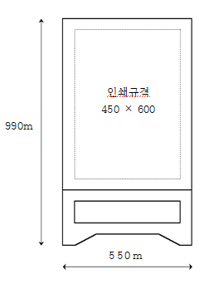 |  |  |  | (설치대상) 1. 2m 이상 고소작업 2. 1.5m 이상의 굴착·가설공사 3. 철골 구조물 공사 4. 2m 이상 외부 도장공사 5. 승강기 설치공사 |  | (주의사항) 1. 표지판 설치형식은 A형, 자립형, 매립형 등으로 현장조건에 따라 적합한 설치형식으로 시설물 입출구에 1개소 이상 설치 2. 표지판 인쇄규격은 최소 기준을 제시하는 것으로 사전작업허가(PTW) 공종을 시행하는 현장은 최소 기준보다 작게 설치해서는 안됩니다. ※ 단, 시설물 입출구 안내판 설치 외 근로자 통행구간 내 추가 설치하는 곳은 규격을 임의 변경 가능

10.전기공사 감전재해 예방 체크리스트
전기공사 감전재해 예방 체크리스트
[ 감전위험이 있는 작업을 할 경우 공사(용역)업체에서 작성하여 제출 ]

■ 공사 업체명: | ○○건설㈜
■ 점 검 자: | ○○○ |  | (서명)
■ 점 검 일 자: | 2026-02-20
번호 | 점 검 내 용 |  |  | 점검결과
 |  |  |  | 예 | 아니요 | 해당없음
1 | 전로의 설치·해체·정비 등의 감전위험이 있는 작업에서는 작업자의 자격을 확인하겠습니다. |  |  |  |  |  | 데이터입력시트로
2 | 감전 위험이 있는 작업을 하는 경우 작업에 적합한 개인보호구(절연장갑, 절연복 등)를 지급하고 착용하도록 하겠습니다.
3 | 임시 수전설비 주변은 관계 작업자가 아닌 사람의 출입을 금지하고, 위험표지 등을 설치하고 작업하겠습니다.
4 | 작업을 시작하기 전에 모든 작업자에게 LOTO 작업절차를 공지하고 교육을 실시하겠습니다.
5 | 가설 분전반 및 전원에는 누전차단기 및 접지를 설치하고 작동여부를 점검하고 작업하겠습니다.
6 | 작업별 안전수칙을 준수하여 작업을 하도록 하겠습니다. (위험요인 확인·제거, 절차 준수, 안전시설 설치 등)
7 | 근로자에 대하여 산업안전보건법에 따른 특별교육을 실시하고 작업하겠습니다.(전압이 75볼트 이상인 정전 및 활선작업 등) ※ 일용근로자 2시간 이상, 이외 근로자 16시간 이상, 단기간 또는 간헐적 작업인 경우 2시간 이상
8 | 작업 전 사전조사 및 작업계획서를 작성하고 작업하겠습니다. ※ 산업안전보건법 기준에 관한 규칙 제38조(사전조사 및 작업계획서의 작성 등), 318~324조에 관한 사항
※ A/S 등 1회성 작업인 경우에도 반드시 체크리스트 작성
 |  | 안전보건 점검사항 및 조치사항(예시)

○ LOTO(잠금장치, 표지판)란?
“Lock-Out, Tag-Out”의 줄임말로, 정비·청소·수리 등의 작업을 수행하기 위하여 해당 기계의 운전을 정지한 후, 다른 사람이 그 기계를 운전하는 것을 방지하기 위하여 기동장치에 잠금장치를 하거나 표지판을 설치하는 등의 조치를 의미함

○ LOTO 작업절차

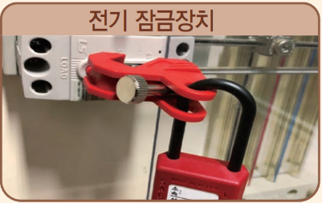
○ LOTO 종류 (전기 잠금장치 및 표지판)

※ LOTO(잠금장치, 표지판) 작업절차 바로알기 참조 (안전보건공단, 2020-기술총괄본부-69)

참고자료
참 고 자 료

◎ 관련법령
▶ 건설산업기본법
▶ 국가를 당사자로 하는 계약에 관한 법률, 시행령, 시행규칙
▶ 지방자치단체를 당사자로 하는 계약에 관한 법률, 시행령, 시행규칙
▶ 사립학교법
▶ 지방자치단체 계약 일반조건(행정안전부 예규)
▶ 공사계약 일반조건
▶ 공사계약 특수조건
▶ 사학기관 재무·회계 규칙(교육부령, 2022)

◎ 참고자료
▶ 청렴계약서(서약서) 시행(조달청, 2013)
▶ 지방계약법 개정에 따른 청렴서약제 시행(서울특별시교육청 교육재정과, 2014)
▶ 2015 학교계약 실무표준교재(서울특별시교육연수원, 2015)
▶ 전기, 정보통신, 소방시설공사 감독자 업무지침
▶ 전기·수도료 계산식(서울특별시교육청 교육시설안전과, 2015)
▶ 계약서류(공사) 목록안내(서울특별시교육청 교육재정과)
▶ 공사관련제서식자동생성.xls(교육행정지원시스템, 월정초 이재우)
▶ 공사서류-엑셀.xls(교육행정전문사이트 UPOW.ORG, 그리하라)
▶ 계약서~청구서 서식.xls(밀양시 회계과)
▶ 착공 준공 공사 관련 자료.xls(대구광역시교육청)

참고1
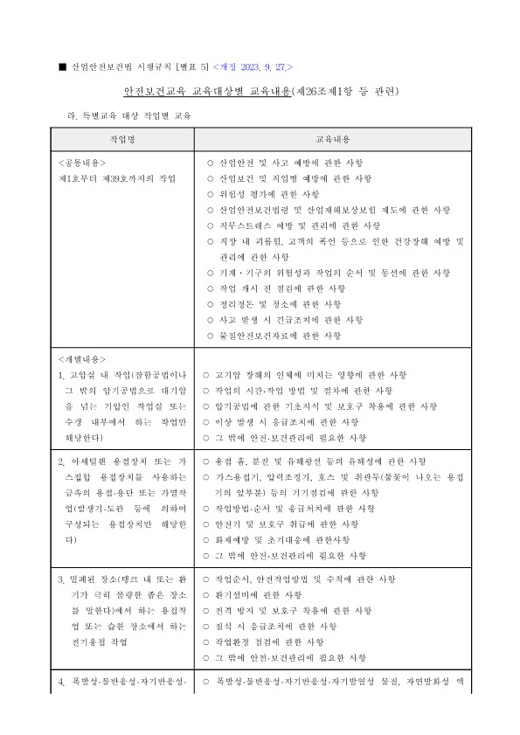
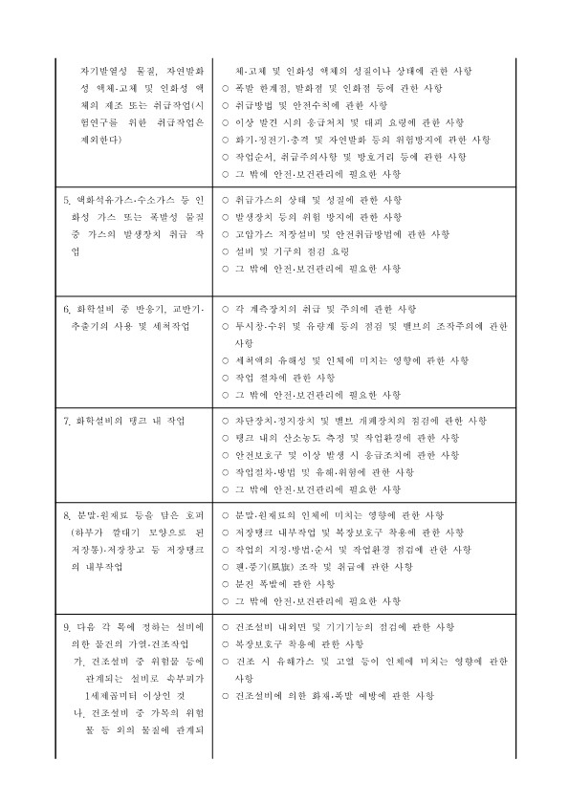
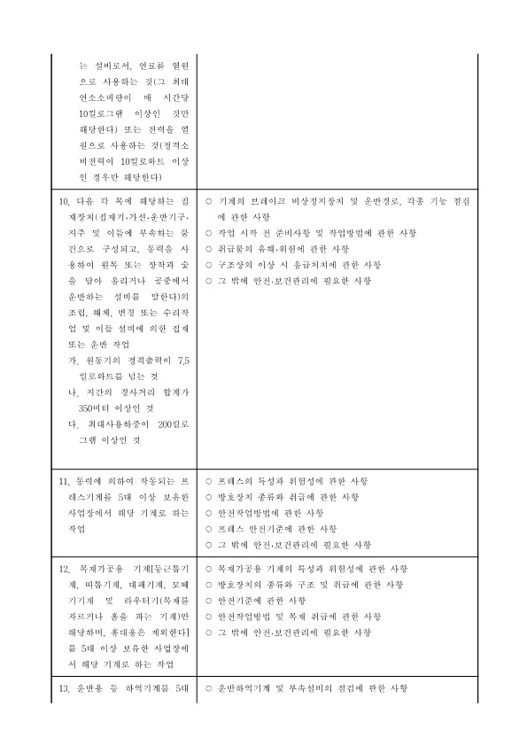
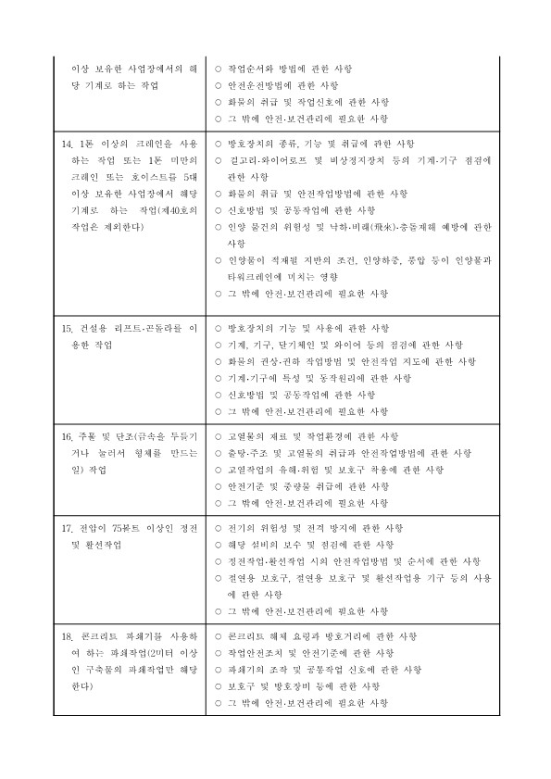
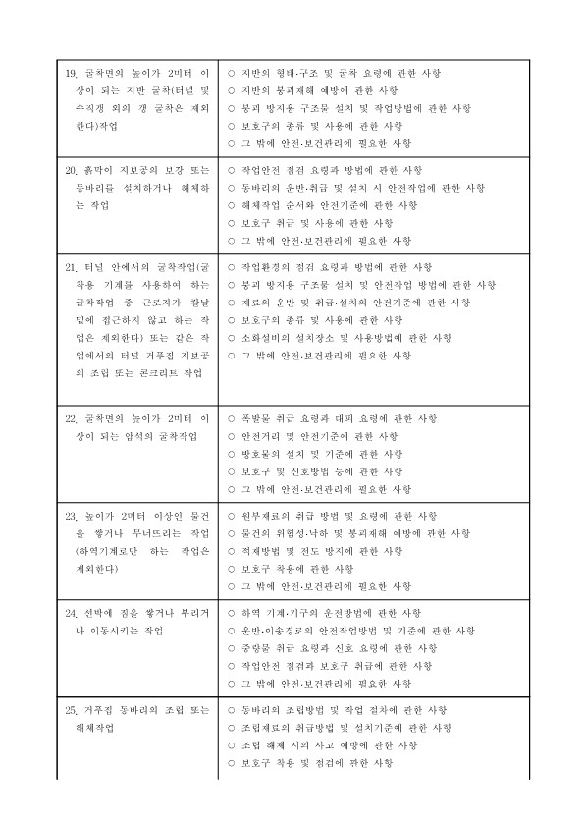
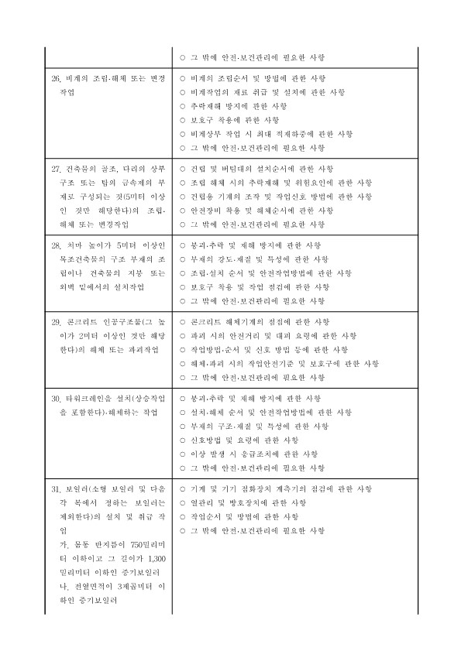
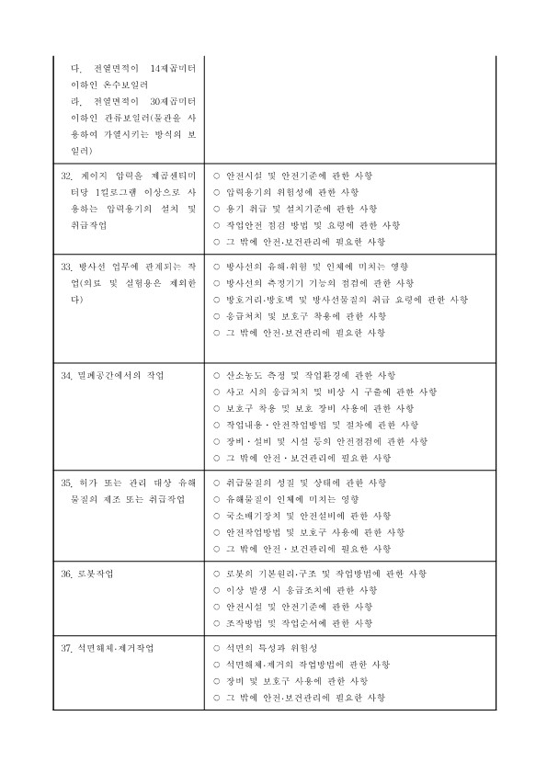
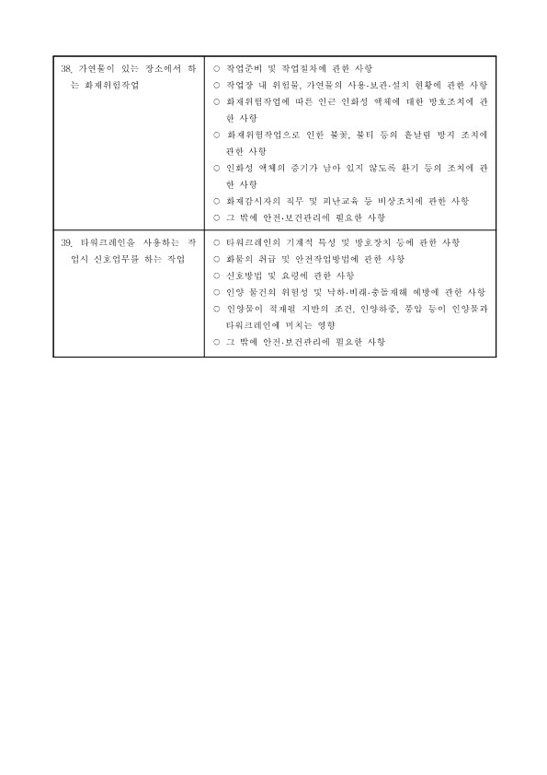
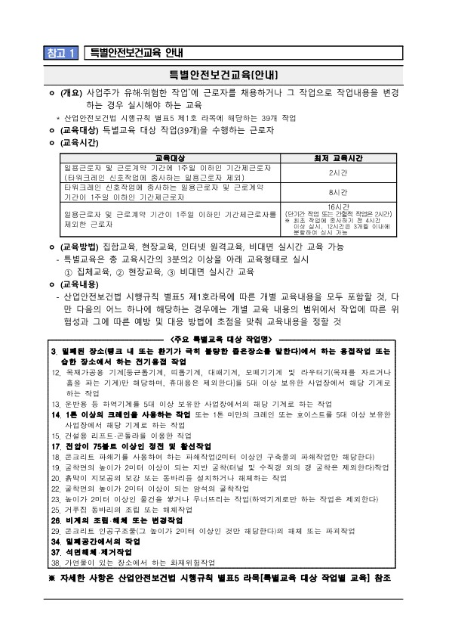

안전보건체크리스트로

참고2
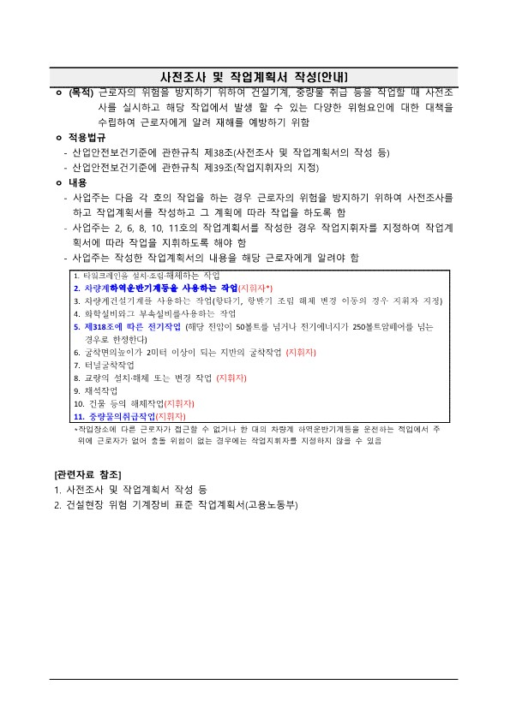
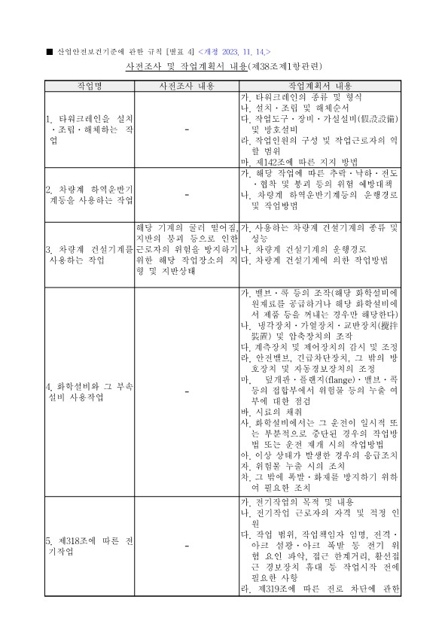
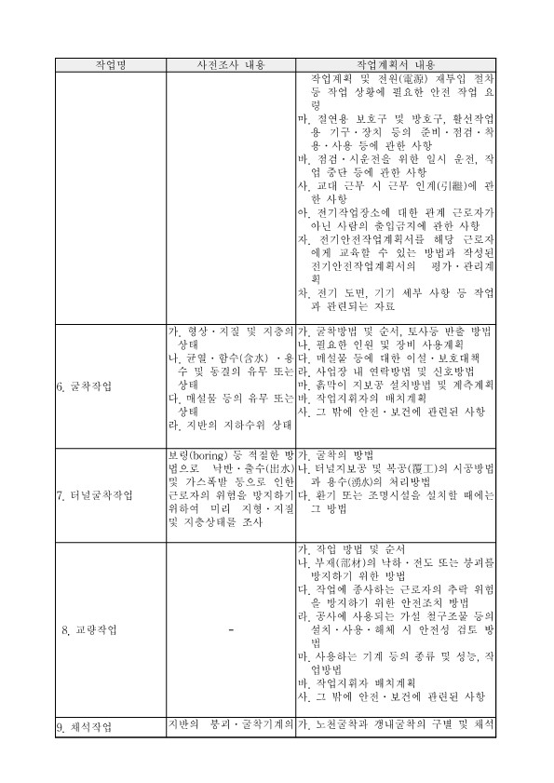
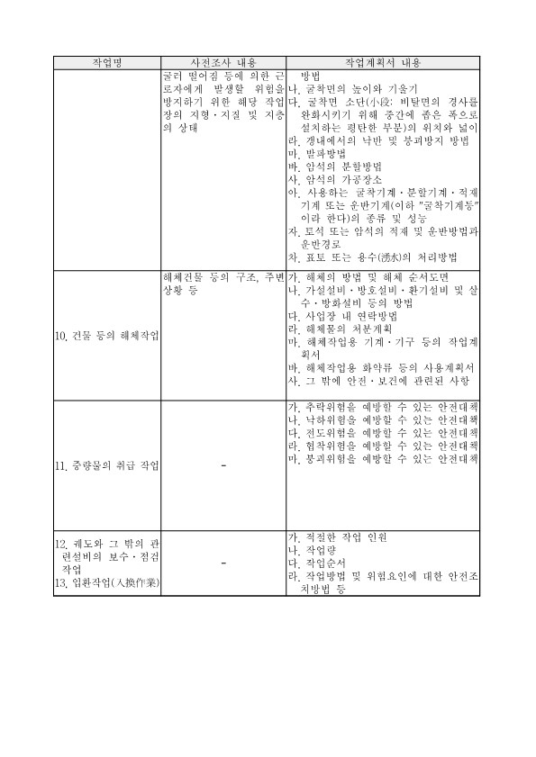
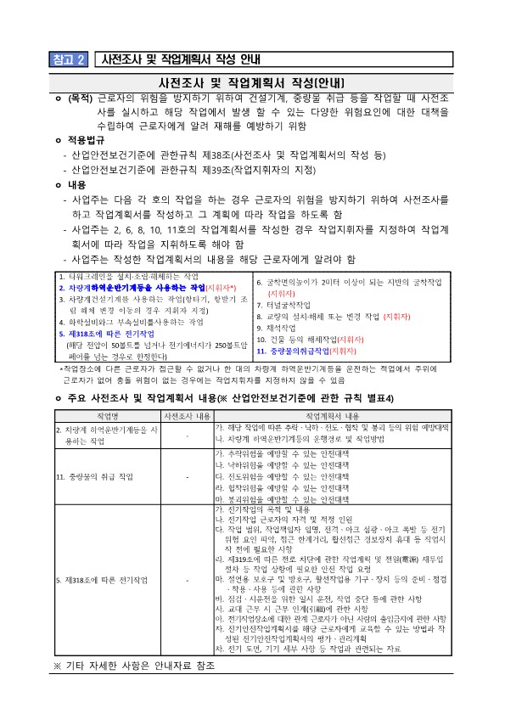

안전보건체크리스트로

